Sheet1
写真を貼る位置
3cm×4cm
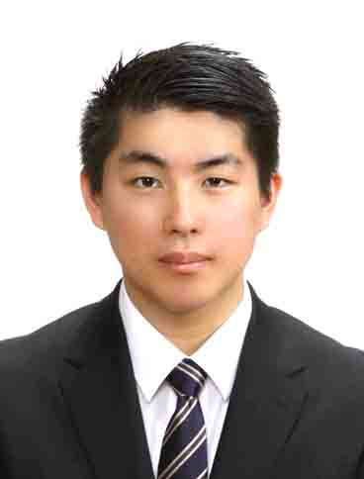
履 歴 書 |  |  |  | 令和 5年 10月 03日現在
ふりがな もり はるき
氏 名
森 遥希
昭和 | 1４年 8月 ２６日生 （満 ２0 才） |  |  | 男 女
平成
E-mail：2109421@s.asojuku.ac.jp |  |  |  | 携帯電話： | 080-8393-3513
ふりがな ふくおかけんのおがたしおおあざとんの |  |  |  |  |  | 電話 市外局番（ 0949 ）
現住所（ 822 － 0002 ）
福岡県直方市大字頓野1602-1 |  |  |  |  |  | 26-3308

ふりがな ふくおかけんのおがたしおおあざとんの |  |  |  |  |  | 電話 市外局番（ 0949 ）
帰省先（ 822 － 0002 ）
福岡県直方市大字頓野1602-1 |  |  |  |  |  | 26-3308

年号 | 年 | 月 | 学歴・職歴・資格・免許（各別にまとめて書く）
 |  |  | 学歴
平成 | 30 | 3 | 直方市立 直方第二中学校 卒業
平成 | 30 | 4 | 福岡県立 筑豊高等学校 ビジネス情報科 入学
令和 | 3 | 3 | 福岡県立 筑豊高等学校 ビジネス情報科 卒業
令和 | 3 | 4 | 麻生情報ビジネス専門学校 北九州校 ゲームクリエータ科 入学
令和 | 6 | 3 | 麻生情報ビジネス専門学校 北九州校 ゲームクリエータ科 卒業見込み

 |  |  | 資格
令和 | 3 | 7 | マイクロソフト オフィススペシャリスト Excel 365&2019 合格
令和 | 5 | 1 | 職業教育・キャリア教育財団主催 ビジネス能力検定ジョブパス ３級 合格
令和 | 5 | 5 | 情報検定 ３級 合格

 |  |  | 免許
令和 | 3 | 3 | 普通自動車第一種運転免許 取得
 |  |  | 以上

（注）黒インク、楷書、算用数字を使用
年号 | 年 | 月 | 学歴・職歴・資格・免許（各別にまとめて書く）

志望動機
私は、貴社がスマートフォン向けゲームからコンシューマー向けゲームの開発に携わっているところに魅力、
を感じ志望いたしました。私の目標は「世界で通用する、人に興奮と笑顔を届けられるゲームをつくること」です。
様々なゲームをお客様に届けてきた貴社の工夫とスキルを学び自身の技術を向上させ、目標に近づいていきたいと考え
ております。それと同時に貴社で、私が出し切れる本気のゲームを作り、お客様に興奮と笑顔を届け、ゲーム業界に
貢献できるプログラマーになりたいと考えております。
自己PR
私は自ら行動を起こしていくように心がけています。私はコンビニエンスストアでアルバイトをしていましたが、その際に
廃棄ロスがもったいなく思うようになりました。そこで、期限間近の商品の値引きを提案したり、商品の販売位置を
手に持っていただきやすい位置にこまめに移動させるといった事を行いました。また、各従業員の方々に得意分野がある
事に気が付いたときは、得意分野の仕事をお願いすることを増やすことを行い、業務の効率化に努めました。その
結果、オーナーと地区担当者に認められ、私が担当する地区では3人しか就任していないリーダーに、学生としては
初めて任されることになりました。私は入社後もまずは自分から行動を起こし、自分を成長させていきます。
学業で特に力を入れた事：ゲーム制作演習
特に力を入れて作成したのは、磁石の動きを意識したアクションゲームです。磁石同士の力でオブジェクトを引き付け
合わせるという処理があるのですが、実際の磁石の動きを参考に、なめらかに動くようにしました。実際に遊ぶと、
オブジェクトがどのオブジェクトに引き寄せられているのか分かりにくい点があったため、引き寄せる瞬間は早く移動
させ、お互いの物体が近づくごとに速度を遅くして、ユーザーが遊びやすいように調整していきました。
趣味・特技：ドライブ
私は車が好きで、自分の車を洗車し整備し終わって綺麗な状態にしてからドライブに行くことを特に好んでいます。
好きな曲を流しながらドライブをするととても気持ちよく運転することができ、良いストレス発散になっています。最近は
ゲームのモデルとなった土地に行き、ゲームに出てきた背景と見比べるといった事を行っています。
特記事項（スポーツ・ボランティア・クラブ活動・文化活動等）
私は高校生の時に情報処理部という部活に所属していました。部活動では、主にタイピングの練習をしており、
商業オリンピックのタイピング部門の選手として出場することを目指していました。大会に出場することはできましたが
惜しくも敗退してしまいました。ですが練習の成果は今の生活で役立てることができ、やっていてよかったと思います。

